Ficha tecnica 11
REGRESAR |  | MACROPROCESO ESTRATÉGICO | CÓDIGO: ESG-SST-r034
 |  | PROCESO GESTIÓN SISTEMAS INTEGRADOS - SEGURIDAD Y SALUD EN EL TRABAJO | VERSIÓN: 5
 |  | PLAN DE GESTION DEL RIESGO DE DESASTRES Y PREPARACION DE RESPUESTA ANTE EMERGENCIAS (FICHAS TECNICAS) | VIGENCIA: 2024-11-01
 |  |  | PÁGINA: 12 DE 13

 | Ficha Técnica 11 - Planos de evacuacion
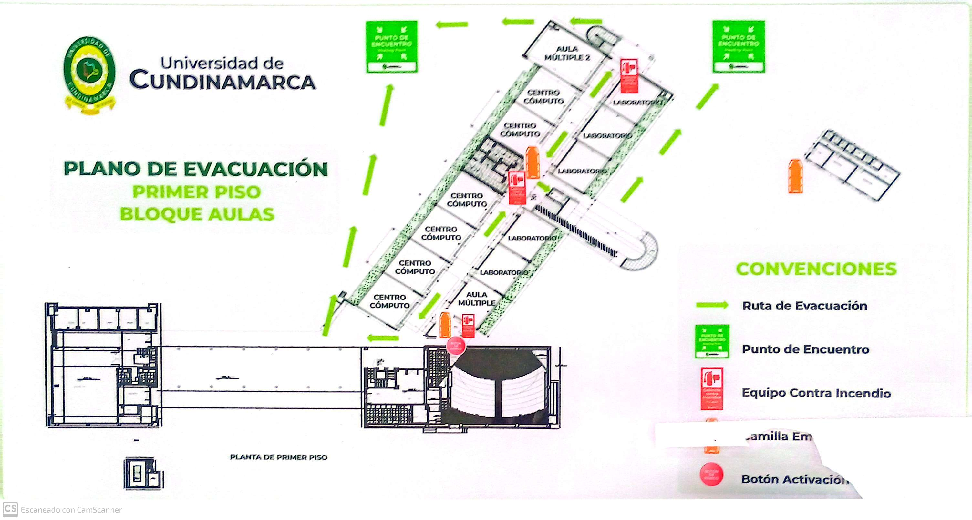

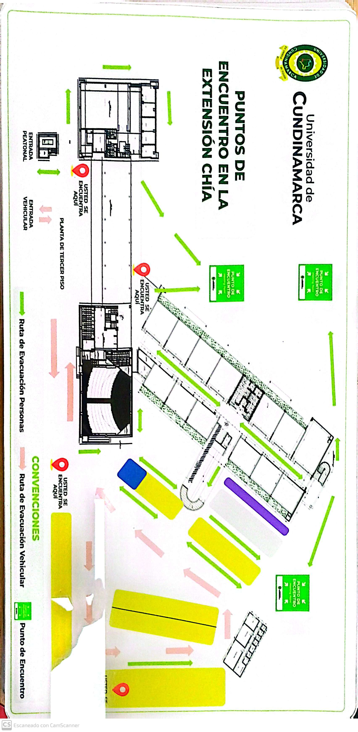

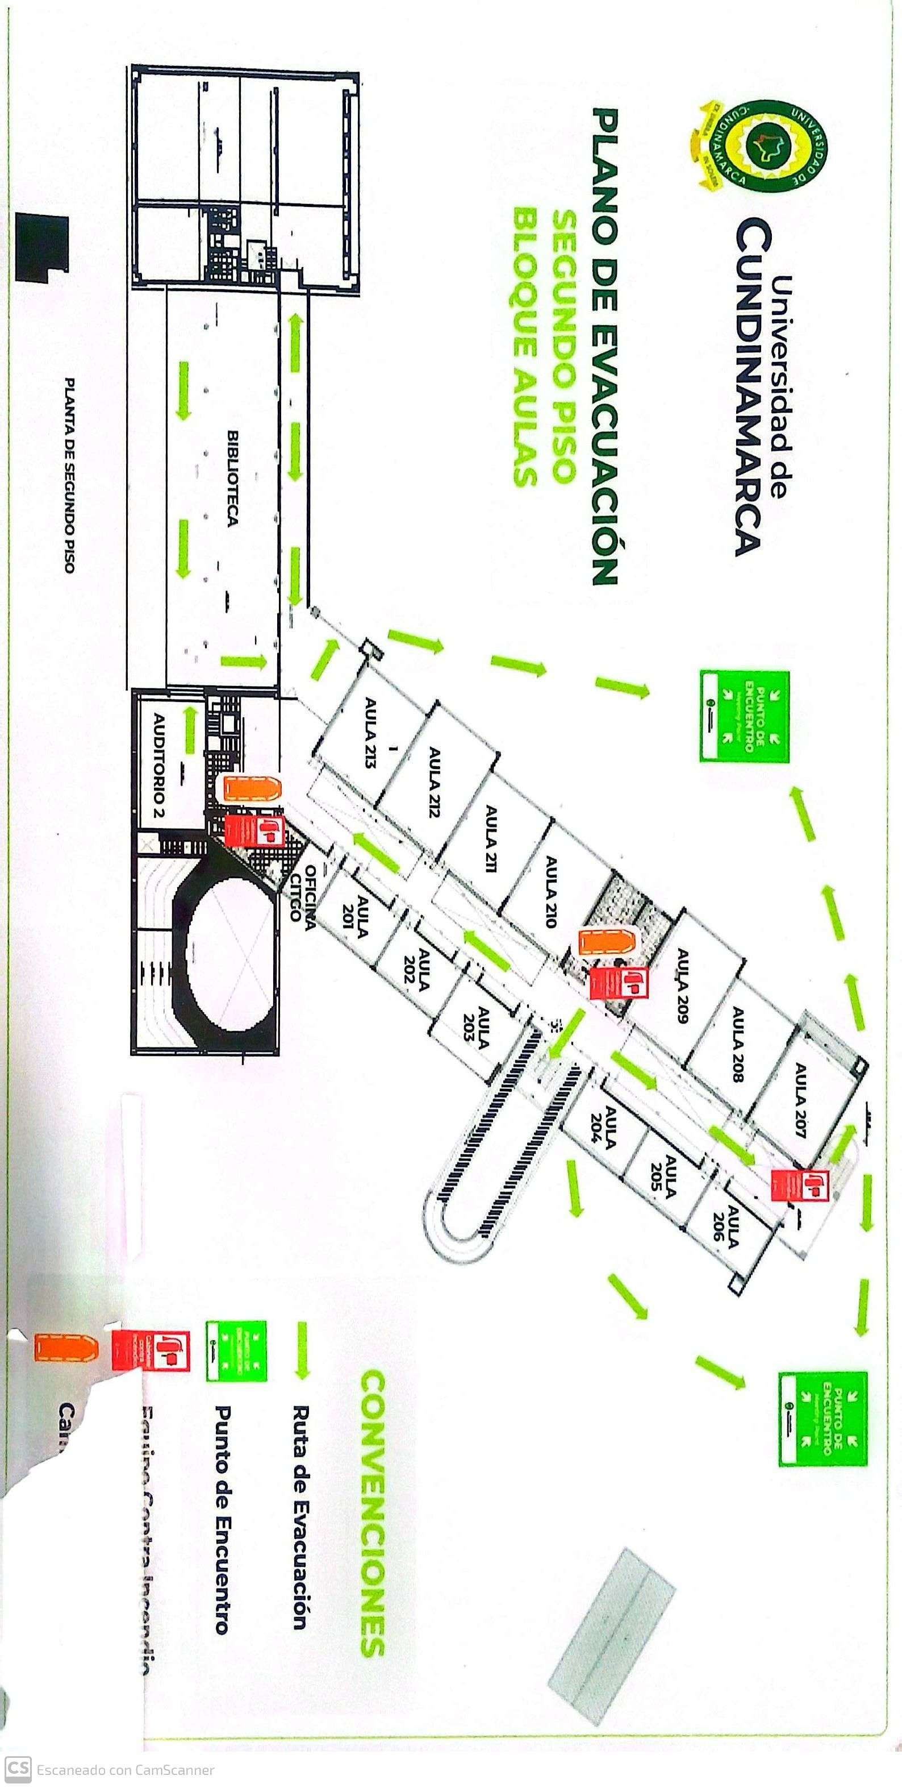
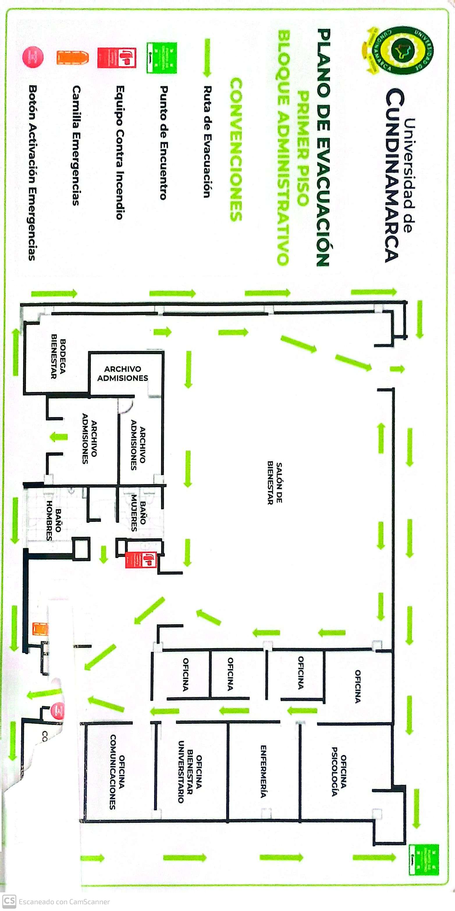

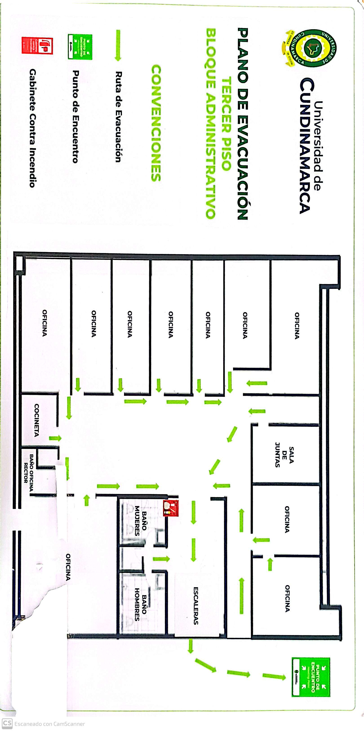
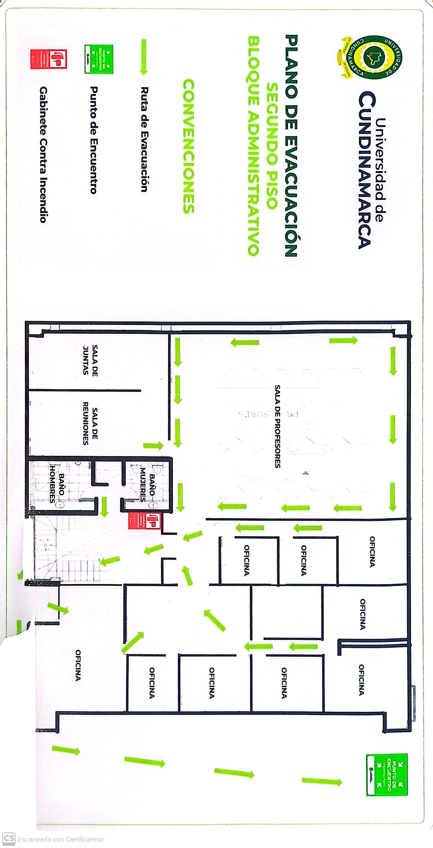
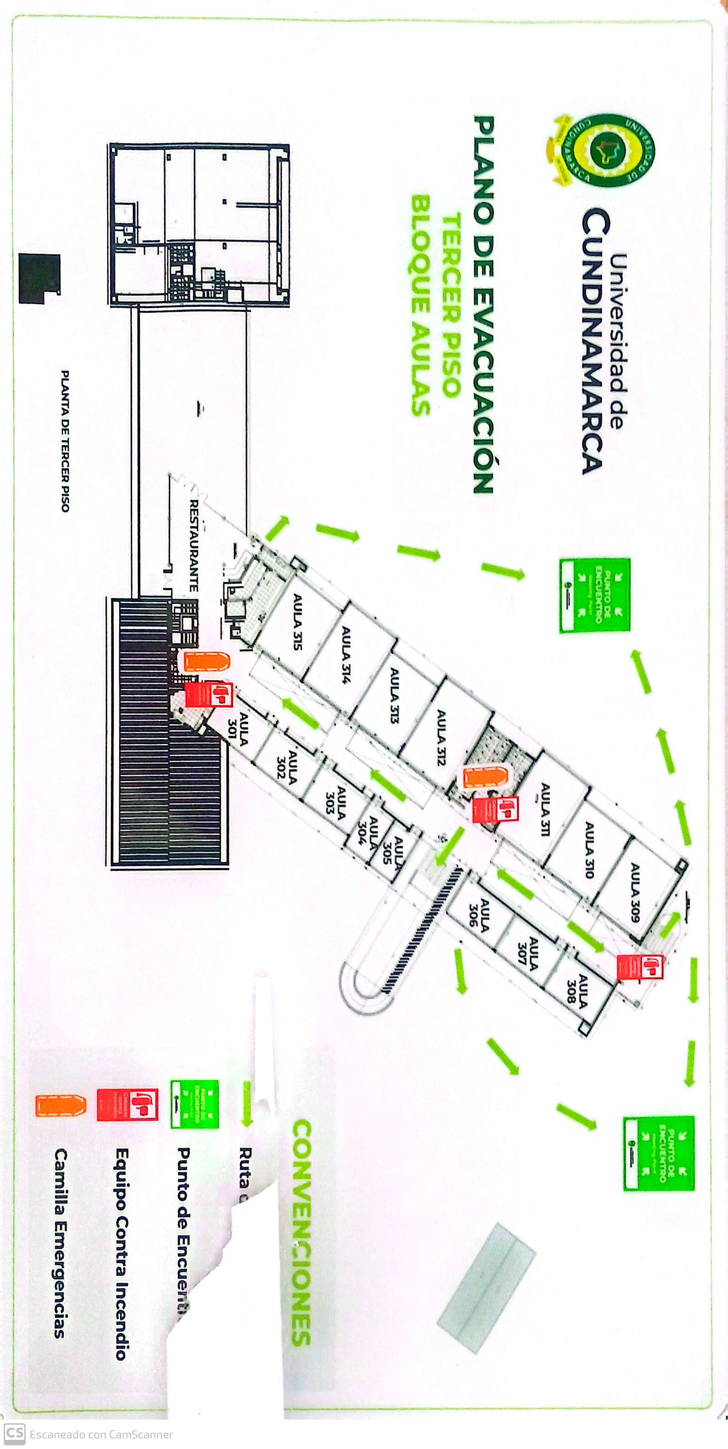

 | Diagonal 18 No. 20-29 Fusagasugá – Cundinamarca Teléfono (601) 8281483 Línea Gratuita 018000180414 www.ucundinamarca.edu.co E-mail: info@ucundinamarca.edu.co NIT: 890.680.062-2

 | Documento controlado por el Sistema de Gestión de la Calidad Asegúrese que corresponde a la última versión consultando el Portal Institucional

